기본작업-1
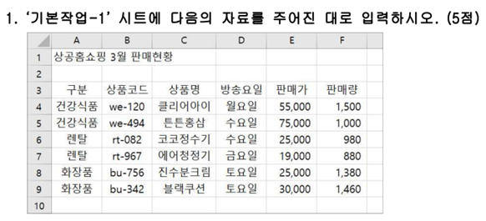
상공홈쇼핑 3월 판매현황

계산작업
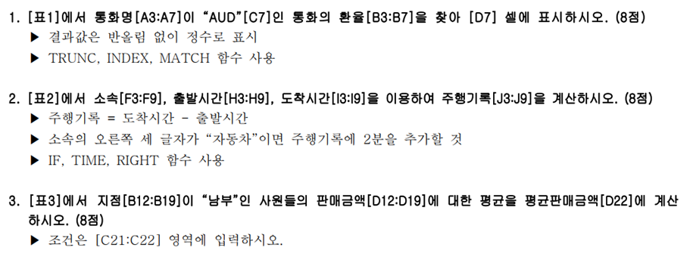
[표1] | 국가별 환율 |  |  |  | [표2] | 자동차 주행 기록
통화명 | 환율 |  |  |  | 소속 | 선수명 | 출발시간 | 도착시간 | 주행기록
USD | 1,213.91 |  |  |  | 카마스터 | 유한열 | 13:24:32 | 13:58:24 | 0:33:52
AUD | 915.52 |  |  |  | 튼튼자동차 | 강현준 | 13:55:24 | 14:33:55 | 0:40:31
GBP | 1,591.79 |  |  |  | 붕붕모터스 | 이규창 | 13:35:33 | 14:29:37 | 0:54:04
JPY | 990.44 |  | 환율 |  | 오토마스터 | 김민수 | 13:18:16 | 13:49:02 | 0:30:46
CNY | 190.58 | AUD | 915 |  | 유명자동차 | 신선부 | 13:32:41 | 14:11:46 | 0:41:05
 |  |  |  |  | 성공자동차 | 조영수 | 13:42:09 | 14:38:18 | 0:58:09
 |  |  |  |  | 턴스피드 | 한용욱 | 13:28:22 | 14:06:29 | 0:38:07
[표3] | 사원 판매 현황
사원명 | 지점 | 수량 | 판매금액 |  |  | [표4] | 사원별 판매실적현황
이세훈 | 북부 | 3,388 | 4,346,804 |  |  | 부서명 | 직급 | 판매실적 | 사원명
한범준 | 남부 | 2,461 | 3,157,463 |  |  | 영업1부 | 과장 | 645 | 김상욱
신솔지 | 북부 | 2,959 | 3,796,397 |  |  | 영업2부 | 과장 | 574 | 황진주
권지애 | 남부 | 3,796 | 4,870,268 |  |  | 영업3부 | 과장 | 429 | 김민서
오세민 | 북부 | 3,502 | 4,493,066 |  |  | 영업1부 | 대리 | 721 | 이상희
조현우 | 북부 | 2,681 | 3,439,723 |  |  | 영업2부 | 대리 | 827 | 심영훈
이명복 | 남부 | 4,034 | 5,175,622 |  |  | 영업3부 | 대리 | 704 | 최대건
권지향 | 남부 | 3,498 | 4,487,934 |  |  | 영업1부 | 사원 | 628 | 윤정희
 |  |  |  |  |  | 영업2부 | 사원 | 699 | 김민성
 |  | 지점 | 평균판매금액 |  |  | 영업3부 | 사원 | 763 | 노유영
 |  | 남부 | 4422821.8 |  |  | 판매실적이 가장 높은 사원 |  |  | 이상희

[표5] | 컴활2급필기 시험결과
수험번호 | 1과목 | 2과목 | 총점 | 합격여부
M2301 | 64 | 70 | 134 | 합격
M2302 | 95 | 91 | 186 | 합격
M2303 | 37 | 61 | 98 | 불합격
M2304 | 88 | 93 | 181 | 합격
M2305 | 90 | 94 | 184 | 합격
M2306 | 57 | 59 | 116 | 불합격
M2307 | 77 | 69 | 146 | 합격
M2308 | 55 | 39 | 94 | 불합격
M2309 | 49 | 44 | 93 | 불합격
M2310 | 84 | 76 | 160 | 합격

매크로작업
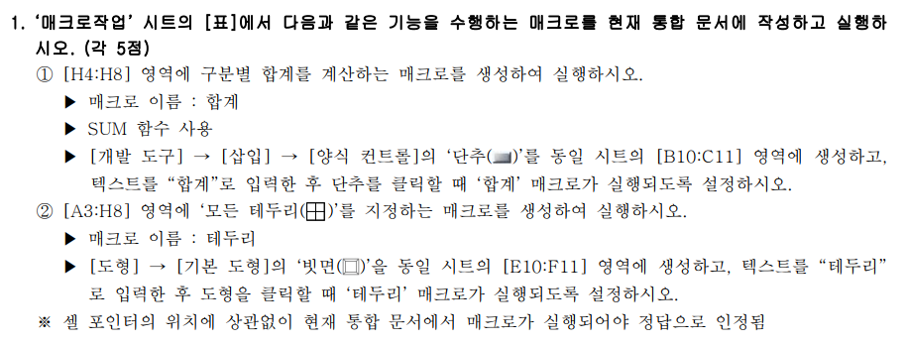
스포츠센터 회원등록 현황

구분 | 1월 | 2월 | 3월 | 4월 | 5월 | 6월 | 합계
헬스 | 51 | 37 | 33 | 35 | 38 | 46 | 240
필라테스 | 48 | 38 | 40 | 35 | 36 | 34 | 231
요가 | 53 | 50 | 46 | 37 | 42 | 41 | 269
골프 | 32 | 26 | 25 | 22 | 19 | 22 | 146
수영 | 63 | 56 | 60 | 45 | 51 | 55 | 330

테두리

차트작업
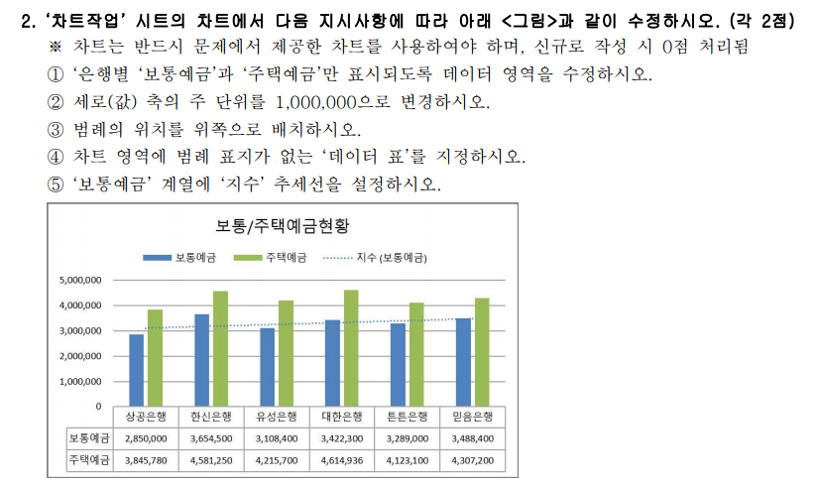
은행별 예금현황

은행 | 보통예금 | 정기예금 | 주택예금 | 기타수신
상공은행 | 2,850,000 | 3,756,800 | 3,845,780 | 3,545,800
한신은행 | 3,654,500 | 2,880,570 | 4,581,250 | 2,812,540
유성은행 | 3,108,400 | 3,945,000 | 4,215,700 | 4,063,100
대한은행 | 3,422,300 | 4,508,160 | 4,614,936 | 4,133,000
튼튼은행 | 3,289,000 | 2,592,500 | 4,123,100 | 3,531,200
믿음은행 | 3,488,400 | 4,598,300 | 4,307,200 | 3,707,200

보통/주택예금현황

